Gráfico junho 2023
Evolução VBP Rondônia - 2014 - 2023
Valor Bruto da Produção Agropecuária - Rondônia, 2023
Participação %

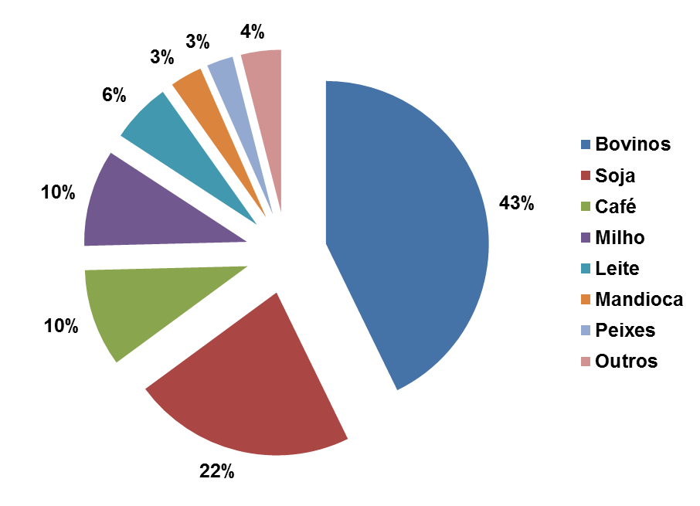
 |  | Milhões R$

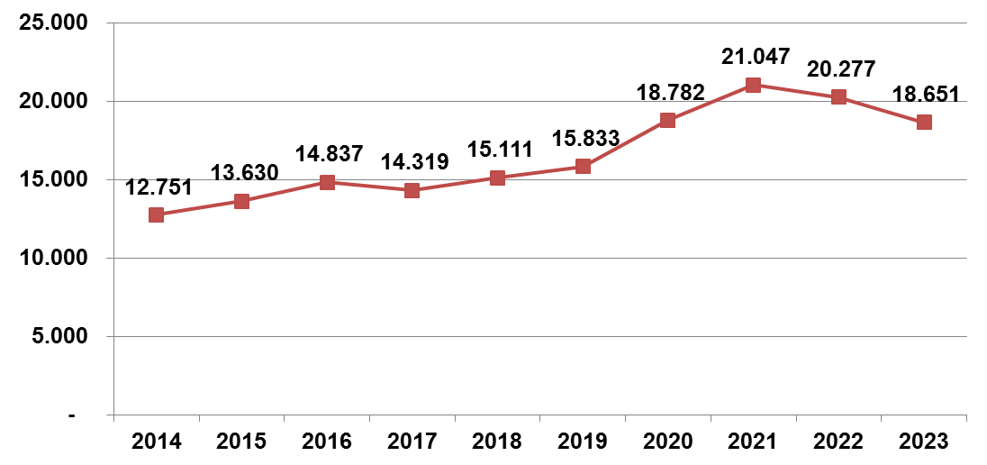

 | Elaboração: SPAT/TT/Embrapa Rondônia
 | junho 2023

